公式计算链路
顺序 | 步骤 | 主公式 | 计算来源/说明 | 目的
1 | 时效计算 | 采购时效= 采购时长 + 采购交期 + 质检时长 + 物流时效 | 1、采购时长：补货规则配置项 2、采购交期：补货规则>产品管理配置 优先取补货规则设置的值，若补货规则中未设置值，则默认取产品管理-产品管理中的采购交期，都没有则取0计算 3、质检时长：补货规则配置项 4、物流时效：补货规则-物流方式对应的规则配置 | 这批货从发起采购，到真正能用，大概要多久？
2 | 覆盖周期计算 | 总覆盖周期 = 采购时效 + 安全天数 | 采购备货时长：第 1 步计算结果 安全天数：补货规则配置项
3 | 销量预测 | 最终未来每天日销=固定日销量 > 动态销量（按3/7/15/30天加权） > 未来默认日销量 > 历史去噪日销 > 历史原始日销 | 系统按“逐日命中”的方式计算未来每日预测销量：最终未来平均日销并不是直接取某一天的销量，而是将未来分析区间（就是总覆盖周期）内逐日预测结果折算成统一日均值，用于后续覆盖周期计算。 1、当同一时间段内存在多种销量规则时，系统按上述优先级取唯一有效值； 上层口径有有效值时，不再继续向下取值，比如： 每个未来日期先判断是否命中固定日销量规则；未命中则判断是否命中动态销量规则；再未命中则使用未来默认日销量； 若仍无值，则回退至历史去噪日销，最后回退至历史原始日销。 2、最终未来平均日销 = 未来分析区间内逐日预测销量之和 ÷ 总覆盖周期。 3、展示7天内的最终未来日均销量=未来N个自然日的逐日预测销量之和/7 4、原始的日销均值（去噪前）=7日每日销量之和/7 5、动态销量计算：预测日销量 = 3天历史均销×3天权重 + 7天历史均销×7天权重 + 15天历史均销×15天权重 + 30天历史均销×30天权重； 权重总和=100% 预测日销量需要四舍五入取整展示 | 未来到底按什么日销量来算？
 |  | 最终未来平均日销 = 未来覆盖区间内逐日预测销量之和 ÷ 总覆盖周期。
4 | 覆盖周期需求量 | 覆盖周期需求量 = 总覆盖周期 × 最终未来平均日销 | 最终未来平均日销：第 3步计算结果 ---若最终未来平均日销为 0，则覆盖周期需求量展示为 0 | 这次采购要覆盖未来多少天？ 采购备货时长 解决“货多久能到” 安全天数解决“要额外多留多少缓冲” 两者合起来，形成“本次建议要覆盖的总时间”
5 | 可用库存计算 | 总库存=FBA可用库存 + FBA在途库存 +本地预计总量 | FBA可用库存 ：FBA库存表 FBA在途库存 ：FBA库存表 本地预计总量：库存明细表 | FBA库存一共还能卖多少天
 |  | FBA总库存=FBA可用库存 + FBA在途库存
6 | 库存覆盖天数/预计断货时间 | 平台可用库存售天数 = FBA总库存 ÷ 最终未来平均日销 | 库存：第 5 步计算结果 最终未来平均日销：第 5 步计算结果 今天：系统当前日期 | 计算出FBA仓中的货断货时间
 |  | 预计断货时间（FBA侧） = 今天 + 当前平台可用库存可覆盖天数
 |  | 总库存可售天数=总库存 ÷ 最终未来平均日销
 |  | 预计断货时间（全链路） = 今天 + 总库存可覆盖天数
7 | 建议生成与风险核定 | 建议采购量 = 覆盖周期需求量 - 总库存 | 覆盖周期需求量：第4步计算结果 总库存：第四步计算结果 | 要不要采购 采购多少 现在紧不紧急
 |  | 建议采购时间 = 预计断货时间（全链路） - 总覆盖周期 | 总覆盖周期：第4步计算结果 预计断货时间：第6步计算结果
 |  | 距离建议采购日剩余天数 = 建议采购时间-当前日期 | 总覆盖周期：第4步计算结果 当前可用库存可覆盖天数：第6步计算结果
 |  | P1：距离建议采购日剩余天数 <= 7 天 P2：距离建议采购日剩余天数 8~15 天 P3：距离建议采购日剩余天数 16~30 天 安全：距离建议采购日剩余天数 > 30天

整体特殊规则说明： 每个MSKU计算时：当前MSKU配置的补货规则/销量预测规则>> 全局默认规则 1、如果当前MSKU 存在单独配置的规则，则优先使用 MSKU 配置规则 2、如果当前MSKU没有特配规则，则使用全局默认规则 3、如果全局规则中某个字段没有配置，则按原有兜底口径取值，比如 采购交期仍保留原有兜底：补货规则配置值 > 产品管理采购交期 > 0

未来每日销量计算示例 |  | 请查看这个文档：未来每日日销计算示例
全链路计算示例，请查看右侧
 |  | 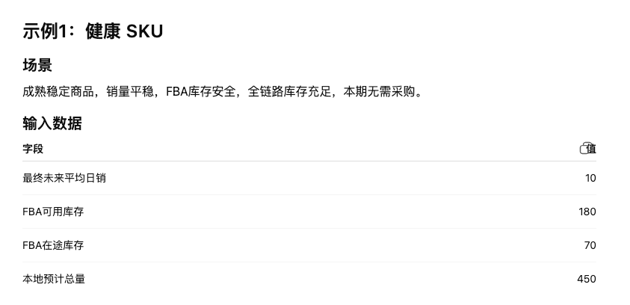 |  | 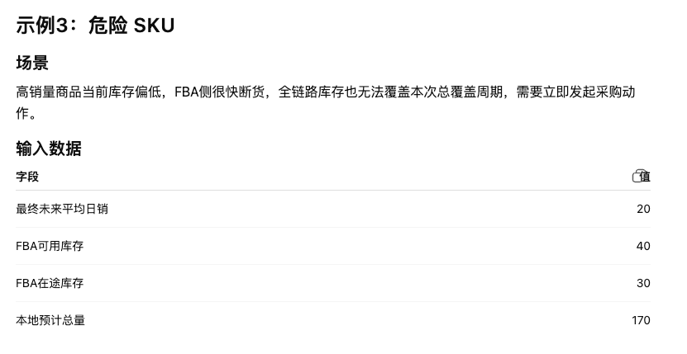
 |  | 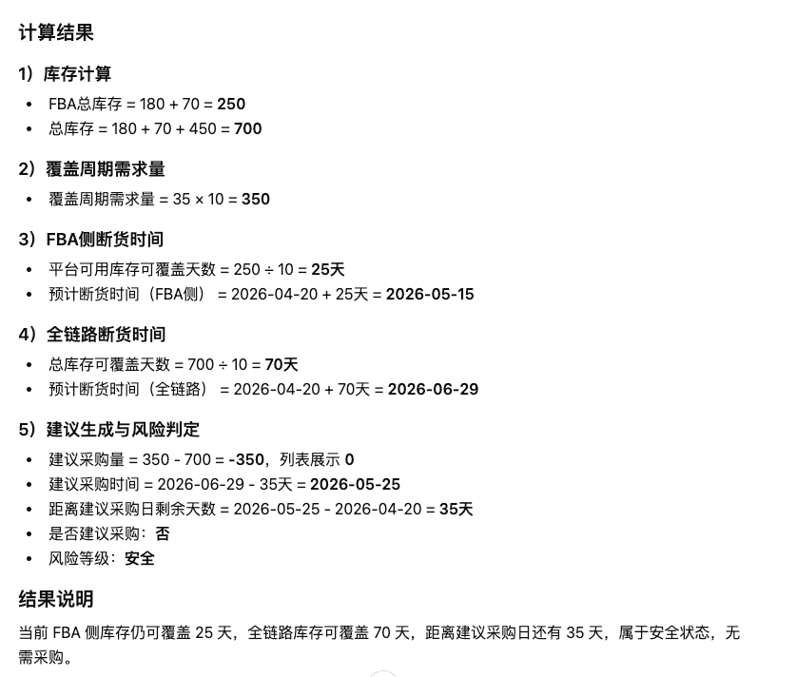 | 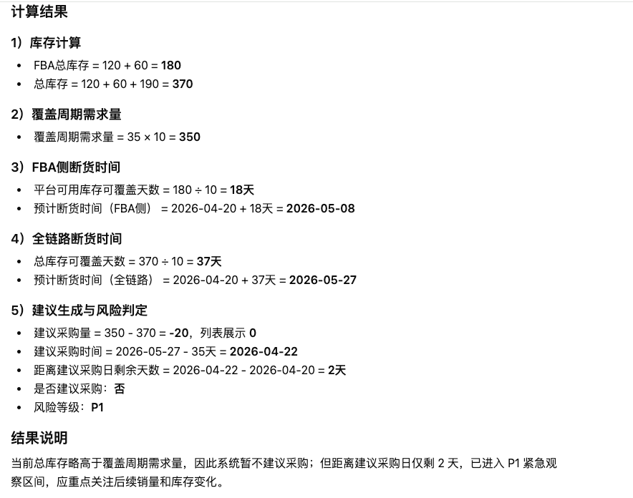 | 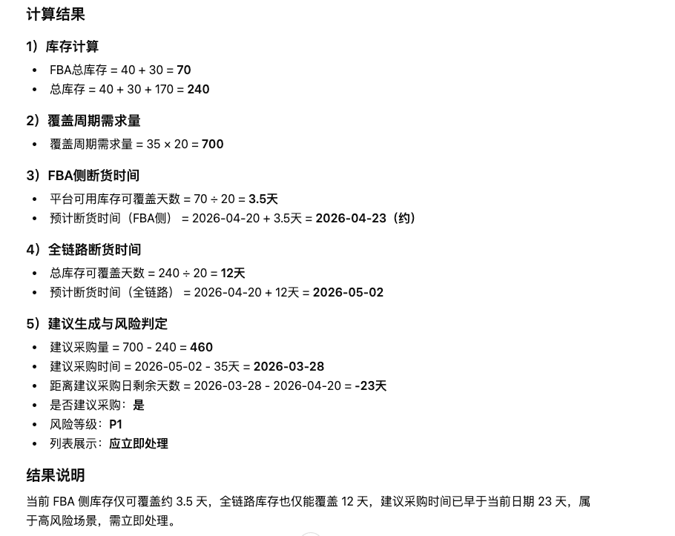

未来每日销量计算示例 |  | 请查看这个文档：未来每日日销计算示例

